VISUAL
PASO N.º 1 | PASO N.º 2 | PASO N.º 3
SIN IMAGEN | 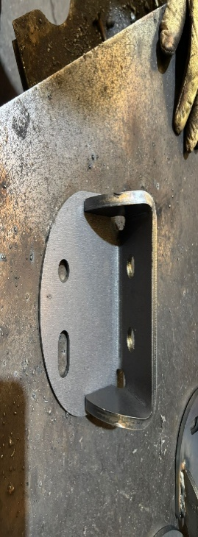 | 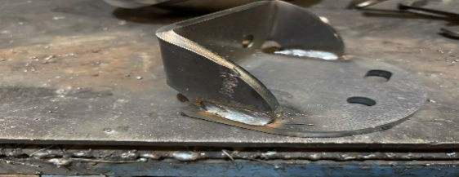
Preparar el puesto según la instrucción de seteo estándar P08. | Colocar el amarre en la mesa de trabajo. | Soldar el amarre según el plano de soldadura PS-08-AC.
PASO N.º 4 | PASO N.º 5 | PASO N.º 6
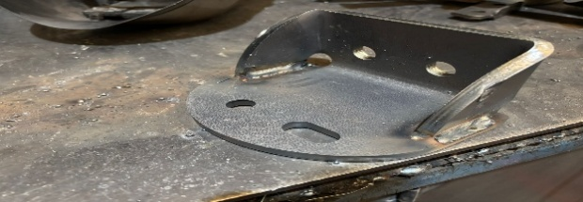 | SIN IMAGEN | SIN IMAGEN
Completar la soldadura del amarre según el plano PS-08-AC. | Contar y verificar los cuatro cordones de soldadura. | Limpiar la zona soldada y retirar proyecciones sin alterar los cordones.
PASO N.º 7 | PASO N.º 8
SIN IMAGEN | SIN IMAGEN
Realizar el control visual final y separar la pieza si presenta defectos. | Retirar la pieza terminada y colocarla ordenadamente en el capacho 1000.

